ЭлектроГазоСварка
Сварочное оборудование
Код | Номенклатура | Фото | Ед. измерения | Розничаня цена Армада 51 | Остаток |  | Средняя рыночная цена
 |  |  |  |  | Кол-во | Сумма
1101 | Головка шпинделя ацет.б-на |  | шт | 82.00 р. | 23.000 | 1,886.00 р. | 0.00 ₽
001041 | Горелка ацетиленовая ГЗ-03 |  | шт | 611.00 р. | 1 | 611.00 р. | 0.00 ₽
004130 | Редуктор ацетилен ДАД 1-65 65 года выпуска | 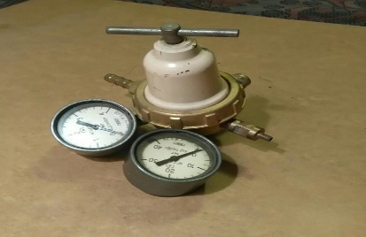 | шт | 495.60 р. | 21.000 | 10,407.60 р. | 0.00 ₽
658838 | Редуктор углекислотный УР 6-6м брак |  | шт | 991.00 р. | 2.000 | 1,982.00 р. | 0.00 ₽
001191 | Резак пропановый РС-3П/ БРАК/ (вентильный) |  | шт | 600.00 р. | 1.000 | 600.00 р. | 0.00 ₽
004243 | Ремкомплект к ацетил.б-ну (5) |  | шт | 158.61 р. | 43.000 | 6,820.23 р. | 0.00 ₽
209985 | Электроды Xuper Nucleo Тес 2222 ф3,2мм (5кг) |  | кг | 3,911.00 р. | 5.000 | 19,555.00 р. | 9,515.00 ₽
209986 | Электроды Xuper Nucleo Тес 2222 ф4мм/Швейцария |  | кг | 3,911.00 р. | 30.000 | 117,330.00 р. | 8,260.00 ₽
661330 | Электроды д/наплавки АНП-13 ф 5мм 1/5кг/4кг |  | кг | 142.10 р. | 18.000 | 2,557.80 р. | 221.28 ₽
209884 | Электроды УОНИ-13/45 ф3 мм Череповец |  | кг | 42.00 р. | 865.000 | 36,330.00 р. | 0.00 ₽
665619 | Электроды Э-138/50Н, ф4мм 1/10кг |  | кг | 248.00 р. | 200.000 | 49,600.00 р. | 535.00 ₽
667198 | Светофильтр Г №1 круглые |  | шт | 18.00 р. | 7.000 | 126.00 р. | 0.00 ₽
004920 | Светофильтр ТИС-3 102*52 С 3 | 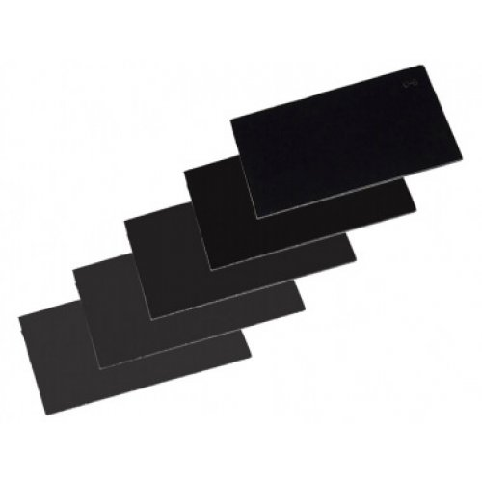 | шт | 14.75 р. | 3,966.000 | 58,498.50 р. | 23.00 ₽
005116 | Светофильтр ТИС-3 102*52 С 4 |  | шт | 16.00 р. | 17.000 | 272.00 р. | 23.00 ₽
004921 | Светофильтр ТИС-3 102*52 С 5 |  | шт | 14.75 р. | 10,878.000 | 160,450.50 р. | 23.00 ₽
005117 | Светофильтр ТИС-3 102*52 С 6 |  | шт | 14.75 р. | 4,196.000 | 61,891.00 р. | 23.00 ₽
005118 | Светофильтр ТИС-3 102*52 С 7 |  | шт | 14.75 р. | 89.000 | 1,312.75 р. | 23.00 ₽
005119 | Светофильтр ТИС-3 102*52 С 8 |  | шт | 20.00 р. | 129.000 | 2,580.00 р. | 23.00 ₽
001381 | Светофильтр ТИС-3 102*52 С 9 |  | шт | 14.75 р. | 449.000 | 6,622.75 р. | 23.00 ₽
001382 | Светофильтр ТИС-3 102*52 С10 |  | шт | 19.50 р. | 476.000 | 9,282.00 р. | 23.00 ₽
Итого |  |  |  |  |  | 548,715.13 р.

